RELATÓRIO FOTOGRÁFICO
RELATÓRIO FOTOGRÁFICO
PREFEITURA MUNICIPAL DE SENHORA DOS REMÉDIOS-MG
CONTRATAÇÃO DE PROFISSIONAL HABILITADO PARA A ELABORAÇÃO DE PROJETO DE PREVENÇÃO E COMBATE CONTRA INCÊNDIO PÂNICO |  | LOCAL: |  | DATA:
 |  | IMÓVEIS DIVERSOS DO MUNICÍPIO DE SENHORA DOS REMÉDIOS |  | Aug-23
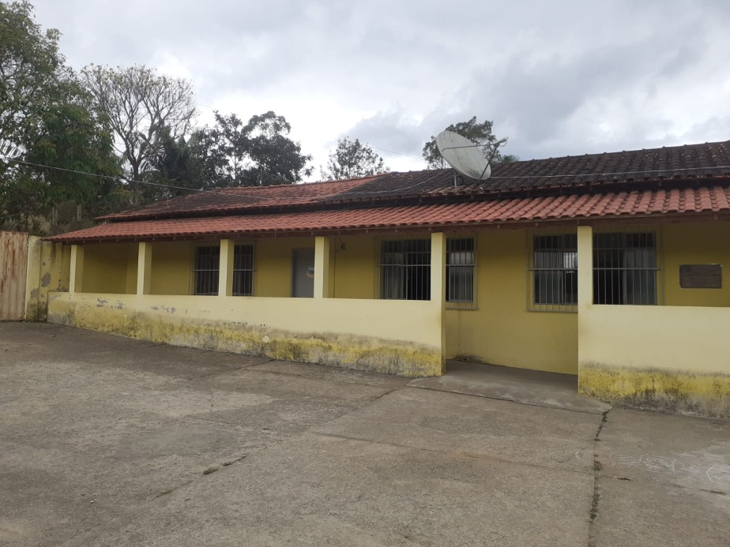 |  |  | 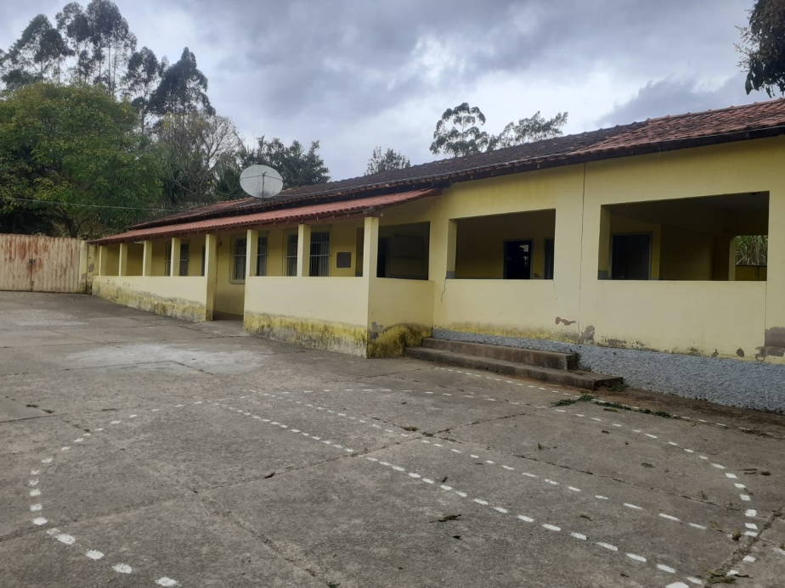
Foto 01 - Local de implantação do Projeto. |  |  | Foto 02 - Local de implantação do Projeto.
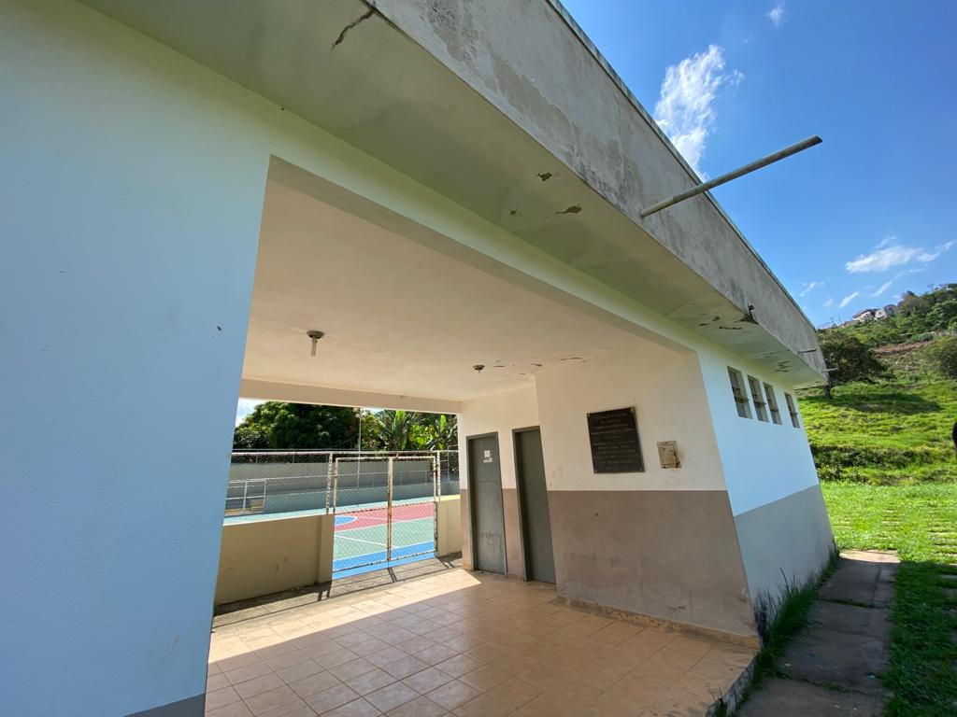 |  |  | 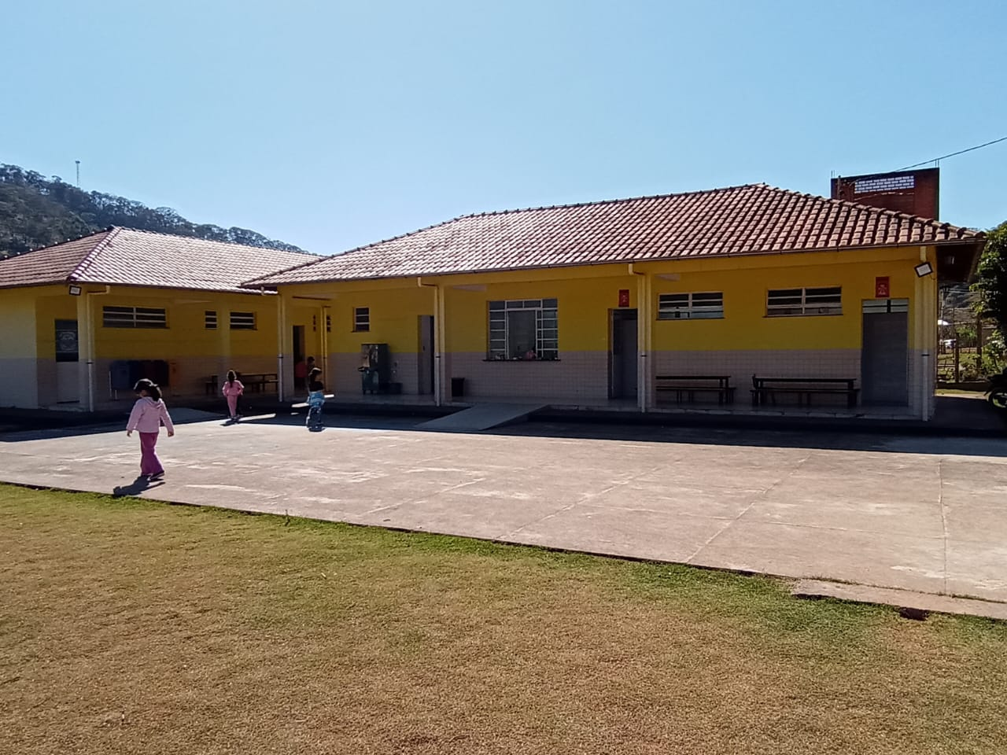
Foto 03 - Local de implantação do Projeto. |  |  | Foto 04 - Local de implantação do Projeto.

 | Dionatan Paulo Arruda
 | Engenheiro Civil Municipal
 | CREA MG 241.363/D

